Chi tiết địa chất
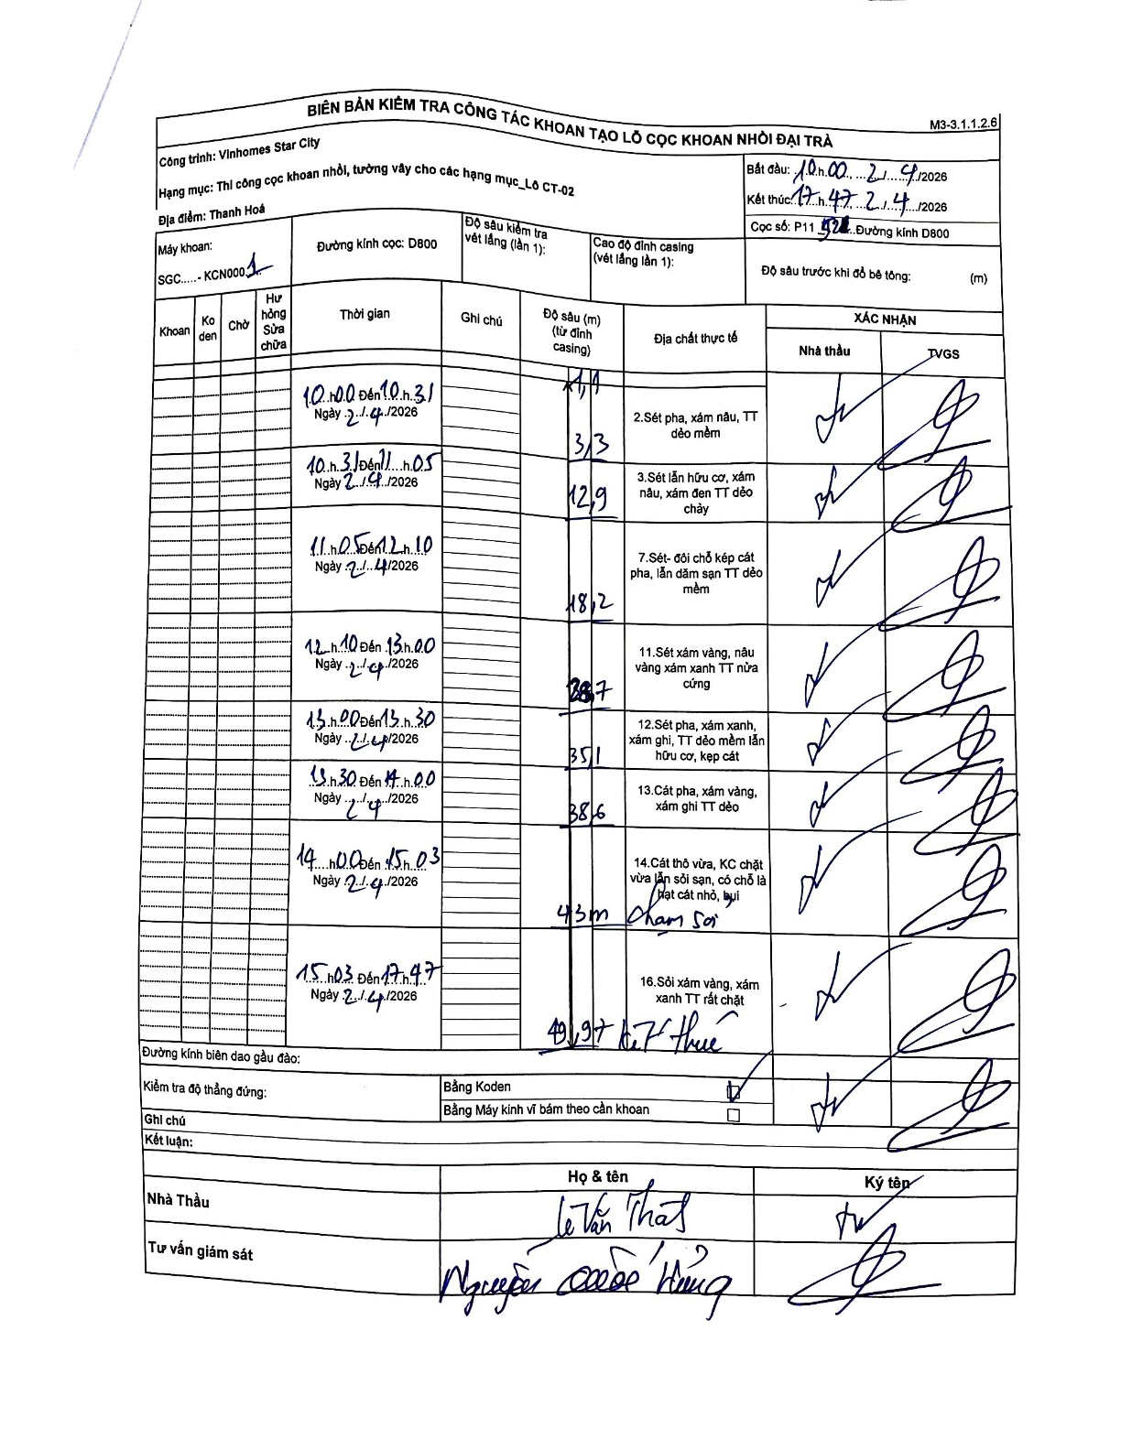
Dự án | Star City Thanh Hóa
Hạng mục | Thi công cọc khoan nhồi, tường vây cho các hạng mục_Lô CT-02
Tên bộ phận | Lô CT-02
Số hiệu cọc | P11- 52
Tên Máy khoan | SGC-KCN0001
Đường kính | D800
Bắt đầu thi công | 10:00 02/04/2026
Kết thúc thi công | 17:47 02/04/2026

Địa chất TT | Đường kính | Mô tả lớp thiết kế | Từ (h) | Đến (h) | Cao độ từ | Cao độ đến | T.Gian (h) | Dài (m) | V (m/h) | Ghi chú
1 | D800 | Sét pha, xám nâu, TT dẻo mềm | 10:00 02/04/2026 | 10:31 02/04/2026 | -0.71 | -1.1 | 0.52 | 0.39 | 0.75 | Lớp 1: 1,1 - 0,71 = 0,39m
2 | D800 | Sét pha, xám nâu, TT dẻo mềm | 10:00 02/04/2026 | 10:31 02/04/2026 | -1.1 | -3.3 | 0.52 | 2.2 | 4.26
3 | D800 | Sét lẫn hữu cơ, xám nâu, xám đen TT dẻo chảy | 10:31 02/04/2026 | 11:05 02/04/2026 | -3.3 | -12.9 | 0.57 | 9.6 | 16.94
4 | D800 | Sét- đới thấu kép cát pha, lẫn dăm sạn TT dẻo mềm | 11:05 02/04/2026 | 12:10 02/04/2026 | -12.9 | -18.2 | 1.08 | 5.3 | 4.89
5 | D800 | Sét xám vàng, nâu vàng xám xanh TT nửa cứng | 12:10 02/04/2026 | 13:00 02/04/2026 | -18.2 | -28.7 | 0.83 | 10.5 | 12.6
6 | D800 | Sét pha, xám xanh, xám ghi, TT dẻo mềm lẫn hữu cơ, kẹp cát | 13:00 02/04/2026 | 13:30 02/04/2026 | -28.7 | -35.1 | 0.5 | 6.4 | 12.8
7 | D800 | Cát pha, xám vàng, xám ghi TT dẻo | 13:30 02/04/2026 | 14:00 02/04/2026 | -35.1 | -38.6 | 0.5 | 3.5 | 7
8 | D800 | Cát thô vừa, KC chặt vừa lẫn sỏi sạn, có chỗ là hạt cát nhỏ, bụi | 14:00 02/04/2026 | 15:03 02/04/2026 | -38.6 | -43 | 1.05 | 4.4 | 4.19 | Chạm sỏi
9 | D800 | Sỏi xám vàng, xám xanh TT rất chặt | 15:03 02/04/2026 | 17:47 02/04/2026 | -43 | -49.97 | 2.73 | 6.97 | 2.55 | Kết thúc

ẢNH BIÊN BẢN GỐC

